Лист1
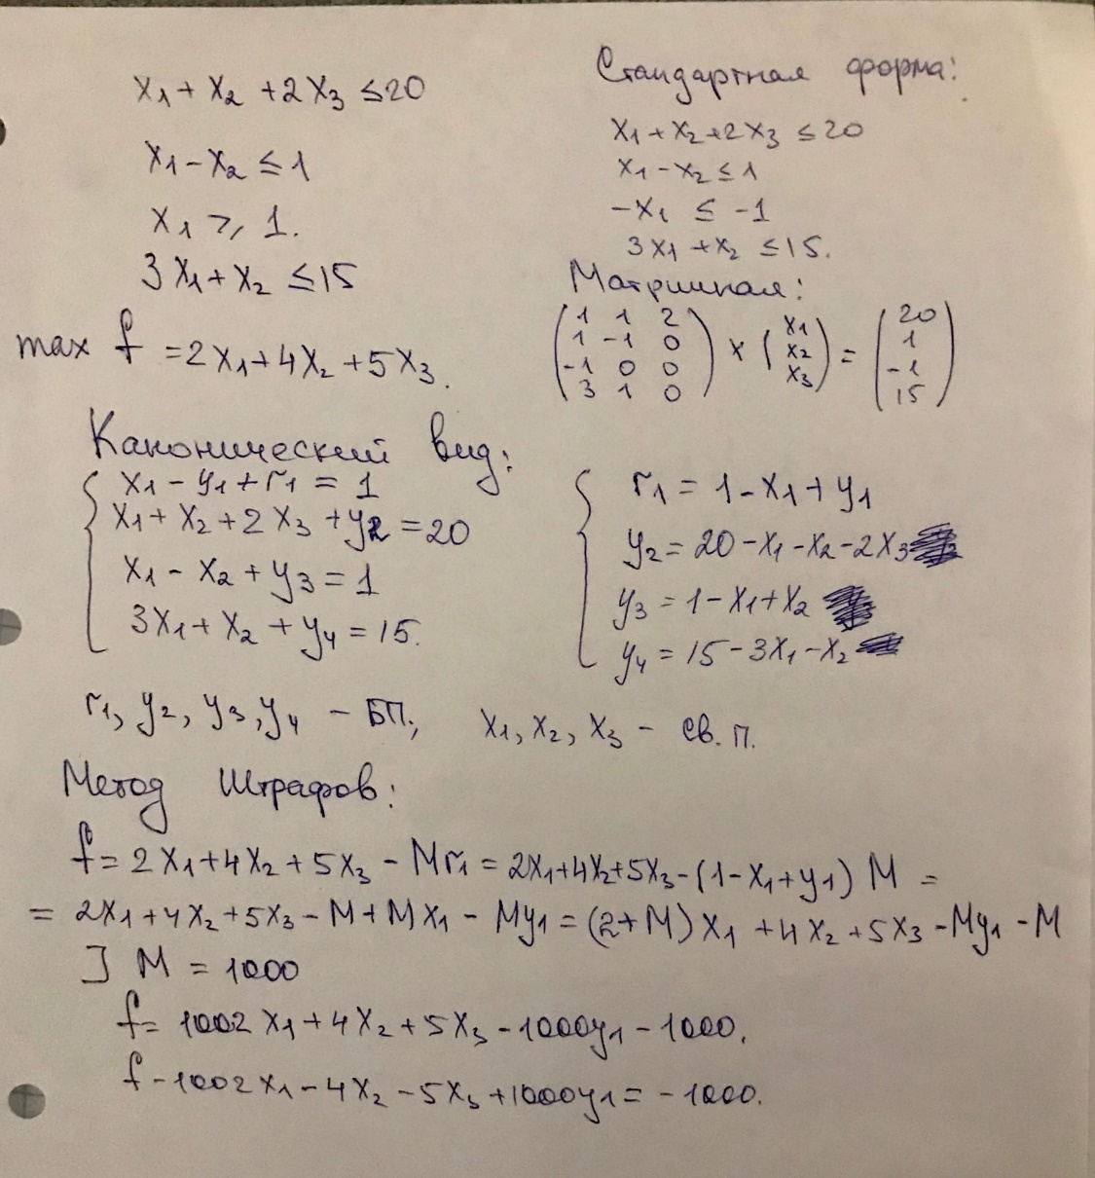

 |  |  |  |  | M=1000

БП | f | x1 | x2 | x3 | y1 | y2 | y3 | y4 | r1 | св. ч.
f | 1 | -1002 | -4 | -5 | 1000 | 0 | 0 | 0 | 0 | -1000
 | 0 | -1002 | 0 | 0 | 1002 | 0 | 0 | 0 | -1002 | -1002
r1 | 0 | 1 | 0 | 0 | -1 | 0 | 0 | 0 | 1 | 1 | 1 | выбираем
 | 0 | 1 | 0 | 0 | -1 | 0 | 0 | 0 | 1 | 1
y2 | 0 | 1 | 1 | 2 | 0 | 1 | 0 | 0 | 0 | 20 | 20
 | 0 | 1 | 0 | 0 | -1 | 0 | 0 | 0 | 1 | 1
y3 | 0 | 1 | -1 | 0 | 0 | 0 | 1 | 0 | 0 | 1 | 1
 | 0 | 1 | 0 | 0 | -1 | 0 | 0 | 0 | 1 | 1
y4 | 0 | 3 | 1 | 0 | 0 | 0 | 0 | 1 | 0 | 15 | 5
 | 0 | 3 | 0 | 0 | -3 | 0 | 0 | 0 | 3 | 3
 |  |  |  |  |  |  | меняем х1 и r1
 |  |  |  |  |  |  | наиболее быстро возрастает при х3
БП | f | x1 | x2 | x3 | y1 | y2 | y3 | y4 | r1 | св. ч.
f | 1 | 0 | -4 | -5 | -2 | 0 | 0 | 0 | 1002 | 2
 | 0 | 0 | -2.5 | -5 | -2.5 | -2.5 | 0 | 0 | 2.5 | -47.5
x1 | 0 | 1 | 0 | 0 | -1 | 0 | 0 | 0 | 1 | 1 | #DIV/0!
 | 0 | 0 | 0 | 0 | 0 | 0 | 0 | 0 | 0 | 0
y2 | 0 | 0 | 1 | 2 | 1 | 1 | 0 | 0 | -1 | 19 | 9.5 | выбираем
 | 0 | 0 | 0.5 | 1 | 0.5 | 0.5 | 0 | 0 | -0.5 | 9.5
y3 | 0 | 0 | -1 | 0 | 1 | 0 | 1 | 0 | -1 | 0 | #DIV/0!
 | 0 | 0 | 0 | 0 | 0 | 0 | 0 | 0 | 0 | 0
y4 | 0 | 0 | 1 | 0 | 3 | 0 | 0 | 1 | -3 | 12 | #DIV/0!
 | 0 | 0 | 0 | 0 | 0 | 0 | 0 | 0 | 0 | 0
 |  |  |  |  |  |  | меняем x3 и y2
 |  |  |  |  |  |  | наиболее быстро возрастает при х2
БП | f | x1 | x2 | x3 | y1 | y2 | y3 | y4 | r1 | св. ч.
f | 1 | 0 | -1.5 | 0 | 0.5 | 2.5 | 0 | 0 | 999.5 | 49.5
 | 0 | 0 | -1.5 | 0 | -4.5 | 0 | 0 | -1.5 | 4.5 | -18
x1 | 0 | 1 | 0 | 0 | -1 | 0 | 0 | 0 | 1 | 1 | #DIV/0!
 | 0 | 0 | 0 | 0 | 0 | 0 | 0 | 0 | 0 | 0
x3 | 0 | 0 | 0.5 | 1 | 0.5 | 0.5 | 0 | 0 | -0.5 | 9.5 | 19
 | 0 | 0 | 0.5 | 0 | 1.5 | 0 | 0 | 0.5 | -1.5 | 6
y3 | 0 | 0 | -1 | 0 | 1 | 0 | 1 | 0 | -1 | 0 | 0
 | 0 | 0 | -1 | 0 | -3 | 0 | 0 | -1 | 3 | -12
y4 | 0 | 0 | 1 | 0 | 3 | 0 | 0 | 1 | -3 | 12 | 12
 | 0 | 0 | 1 | 0 | 3 | 0 | 0 | 1 | -3 | 12

$f=−5y_{1}−2,5y_{2}−1,5$ $y_{4}−$ $995r_{1}$+67,5
БП | f | x1 | x2 | x3 | y1 | y2 | y3 | y4 | r1 | св. ч.
f | 1 | 0 | 0 | 0 | 5 | 2.5 | 0 | 1.5 | 995 | 67.5

x1 | 0 | 1 | 0 | 0 | -1 | 0 | 0 | 0 | 1 | 1

x3 | 0 | 0 | 0 | 1 | -1 | 0.5 | 0 | -0.5 | 1 | 3.5

y3 | 0 | 0 | 0 | 0 | 4 | 0 | 1 | 1 | -4 | 12

ОТВЕТ: x1=1; x3=3,5; y3=12; maxf=67,5
x2 | 0 | 0 | 0 | 0 | 0 | 0 | 0 | 0 | 0 | 0

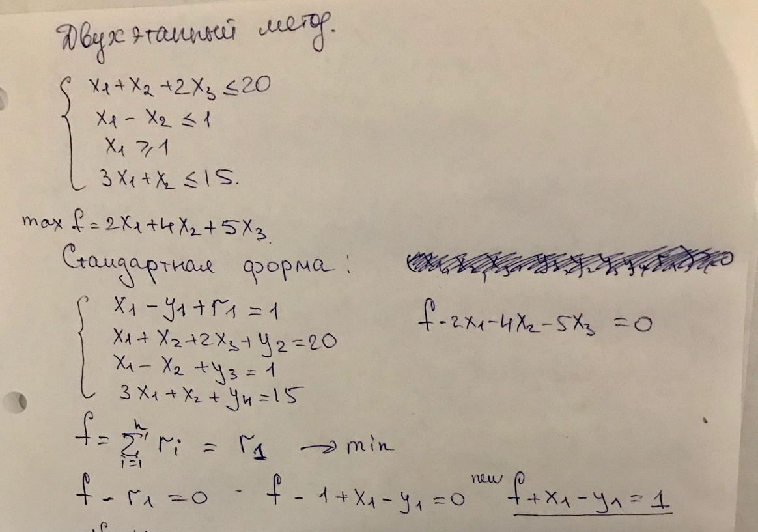

 | 1 | 0 | 0 | 0 | 0 | 0 | 0 | 0 | -1 | 0
 | 0 | -1 | 0 | 0 | 1 | 0 | 0 | 0 | -1 | -1
r1 | 0 | 1 | 0 | 0 | -1 | 0 | 0 | 0 | 1 | 1 | 1
 | 0 | 1 | 0 | 0 | -1 | 0 | 0 | 0 | 1 | 1

 | f | х1 | х2 | х3 | у1 | у2 | у3 | у4 | r1 | св.ч.
f | 1 | 1 | 0 | 0 | -1 | 0 | 0 | 0 | 0 | 1

r1 | 0 | 1 | 0 | 0 | -1 | 0 | 0 | 0 | 1 | 1

Бп | f | х1 | х2 | х3 | у1 | у2 | у3 | у4 | r1 | св.ч.
f | 1 | 1 | 0 | 0 | -1 | 0 | 0 | 0 | 0 | 1
 | 0 | 1 | 0 | 0 | -1 | 0 | 0 | 0 | 1 | 1
r1 | 0 | 1 | 0 | 0 | -1 | 0 | 0 | 0 | 1 | 1 | 1 | выбираем
 | 0 | 1 | 0 | 0 | -1 | 0 | 0 | 0 | 1 | 1
y2 | 0 | 1 | 1 | 2 | 0 | 1 | 0 | 0 | 0 | 20 | 20
 | 0 | 1 | 0 | 0 | -1 | 0 | 0 | 0 | 1 | 1
y3 | 0 | 1 | -1 | 0 | 0 | 0 | 1 | 0 | 0 | 1 | 1
 | 0 | 1 | 0 | 0 | -1 | 0 | 0 | 0 | 1 | 1
y4 | 0 | 3 | 1 | 0 | 0 | 0 | 0 | 1 | 0 | 15 | 5
 | 0 | 3 | 0 | 0 | -3 | 0 | 0 | 0 | 3 | 3

Бп | f | х1 | х2 | х3 | у1 | у2 | у3 | у4 | r1 | св.ч. |  | f-r1=0
f | 1 | 0 | 0 | 0 | 0 | 0 | 0 | 0 | -1 | 0

x1 | 0 | 1 | 0 | 0 | -1 | 0 | 0 | 0 | 1 | 1 |  | х1-у1=1 | х1=1-у1

y2 | 0 | 0 | 1 | 2 | 1 | 1 | 0 | 0 | -1 | 19

y3 | 0 | 0 | -1 | 0 | 1 | 0 | 1 | 0 | -1 | 0

y4 | 0 | 0 | 1 | 0 | 3 | 0 | 0 | 1 | -3 | 12

2этап
Бп | f | х1 | х2 | х3 | у1 | у2 | у3 | у4 | св.ч
f | 1 | 0 | -4 | -5 | -2 | 0 | 0 | 0 | 2
 | 0 | 0 | -2.5 | -5 | -2.5 | -2.5 | 0 | 0 | -47.5
x1 | 0 | 1 | 0 | 0 | -1 | 0 | 0 | 0 | 1 | #DIV/0!
 | 0 | 0 | 0 | 0 | 0 | 0 | 0 | 0 | 0
y2 | 0 | 0 | 1 | 2 | 1 | 1 | 0 | 0 | 19 | 9.5 | выбираем
 | 0 | 0 | 0.5 | 1 | 0.5 | 0.5 | 0 | 0 | 9.5
y3 | 0 | 0 | -1 | 0 | 1 | 0 | 1 | 0 | 0 | #DIV/0!
 | 0 | 0 | 0 | 0 | 0 | 0 | 0 | 0 | 0
y4 | 0 | 0 | 1 | 0 | 3 | 0 | 0 | 1 | 12 | #DIV/0!
 | 0 | 0 | 0 | 0 | 0 | 0 | 0 | 0 | 0

 |  |  |  |  |  |  |  |  |  | f-1,5x2+0,5y1+2,5y2=49,5
Бп | f | х1 | х2 | х3 | у1 | у2 | у3 | у4 | св.ч
f | 1 | 0 | -1.5 | 0 | 0.5 | 2.5 | 0 | 0 | 49.5
 | 0 | 0 | -1.5 | 0 | -4.5 | 0 | 0 | -1.5 | -18
x1 | 0 | 1 | 0 | 0 | -1 | 0 | 0 | 0 | 1 | #DIV/0!
 | 0 | 0 | 0 | 0 | 0 | 0 | 0 | 0 | 0
x3 | 0 | 0 | 0.5 | 1 | 0.5 | 0.5 | 0 | 0 | 9.5 | 19
 | 0 | 0 | 0.5 | 0 | 1.5 | 0 | 0 | 0.5 | 6
y3 | 0 | 0 | -1 | 0 | 1 | 0 | 1 | 0 | 0 | 0
 | 0 | 0 | -1 | 0 | -3 | 0 | 0 | -1 | -12
y4 | 0 | 0 | 1 | 0 | 3 | 0 | 0 | 1 | 12 | 12 | выбираем
 | 0 | 0 | 1 | 0 | 3 | 0 | 0 | 1 | 12

Бп | f | х1 | х2 | х3 | у1 | у2 | у3 | у4 | св.ч
f | 1 | 0 | 0 | 0 | 5 | 2.5 | 0 | 1.5 | 67.5

x1 | 0 | 1 | 0 | 0 | -1 | 0 | 0 | 0 | 1

x3 | 0 | 0 | 0 | 1 | -1 | 0.5 | 0 | -0.5 | 3.5
$f=−5y_{1}−2,5y_{2}−1,5$ $y_{4}$+67,5
y3 | 0 | 0 | 0 | 0 | 4 | 0 | 1 | 1 | 12
ОТВЕТ: x1=1; x3=3,5; y3=12; maxf=67,5
x2 | 0 | 0 | 0 | 0 | 0 | 0 | 0 | 0 | 0

